比賽成績
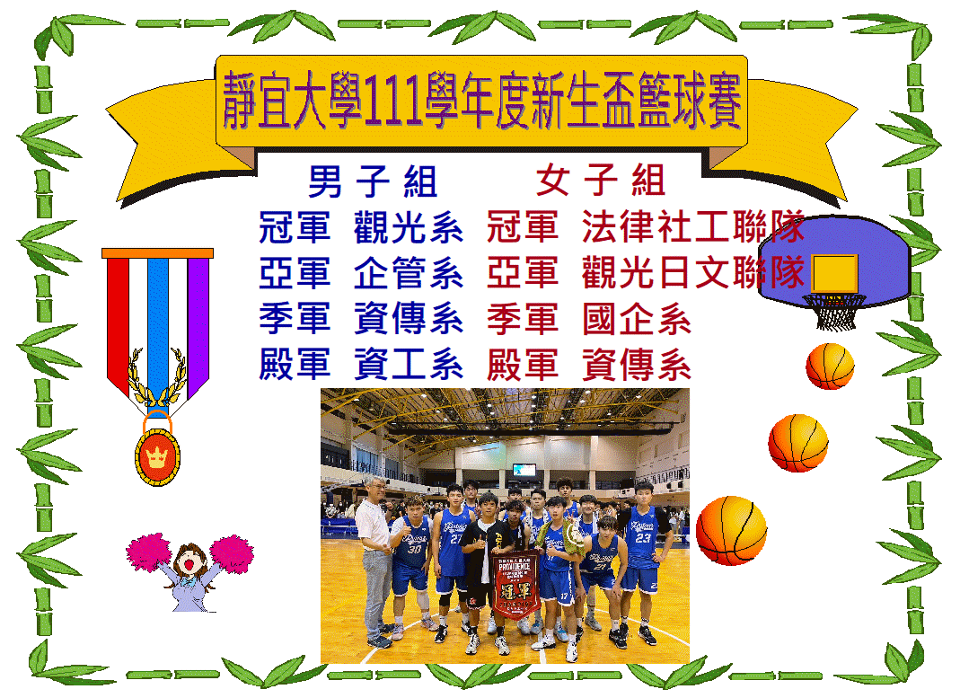

男子賽程
靜宜大學111學年度玩大學新生盃籃球錦標賽-男子組賽程表

法律
西文
觀光
台文

B
A

大傳
日文
資傳
寰管

食營
國企
財工
應化

C
D

會計
資科
化科
資管

企管
社工

E

生態
資工

樹狀圖
一、二名(冠亞)

三、四名(季殿)

A1
C1
B2
D1
E2
B1
D2
A2
C2
E1

女子賽程
靜宜大學111學年度玩大學新生盃籃球錦標賽-女子組賽程表
預賽分組

資傳
法律社工

3

A
B

國企
寰管
化科會計

4強
1

A1
B2

2

A2
B1

4強

1(1)
2(1)

1(2)
2(2)

